CUBAGEM RODO
 |  |  |  |  |  |  |  | HABILITAR MACRO

ISOPORES DO PERECIVEL
ISOPORES DO PERECIVEL
 |  |  |  |  |  | NÃO ALTERAR
 | VOL | A(cm) | L(cm) | C(cm) | PESO TOTAL | m³ | CUBAGEM
 | 0 | 83 | 57 | 50 | 0.00 | 0.00 | 0 |  |  | paletes | alongado
 | 0 | 40 | 32 | 39 | 0.00 | 0.00 | 0 |  | truck | 18 | JJK7034 | TRUCK CARGA SECA VOLVO BAU CARBUS
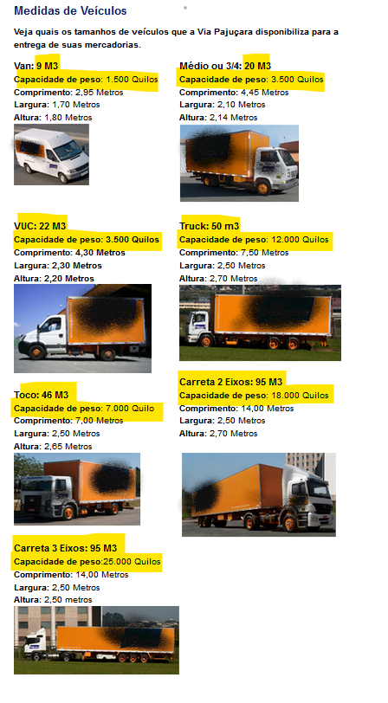
 | 67 | 45 | 29 | 26 | 0.00 | 2.27 | 681.993 |  | carreta | 28 | JJI4770 | TRUCK CARGA SECA VOLVO BAU CARBUS
 | 0 | 0 | 0 | 0 | 0.00 | 0.00 | 0 |  |  |  | JJK7554 | TRUCK CARGA SECA VOLVO BAU CARBUS
 | 0 | 0 | 0 | 0 | 0.00 | 0.00 | 0 |  |  |  | JJK7024 | TRUCK CARGA SECA VOLVO BAU CARBUS
 | 0 | 0 | 0 | 0 | 0.00 | 0.00 | 0
 | 0 | 0 | 0 | 0 | 0.00 | 0.00 | 0
 | 0 | 0 | 0 | 0 | 0.00 | 0.00 | 0
 | 0 | 0 | 0 | 0 | 0.00 | 0.00 | 0
 | 0 | 0 | 0 | 0 | 0.00 | 0.00 | 0
 | 0 | 0 | 0 | 0 | 0.00 | 0.00 | 0
 | 0 | 0 | 0 | 0 | 0.00 | 0.00 | 0
 | 0 | 0 | 0 | 0 | 0.00 | 0.00 | 0
 | 0 | 0 | 0 | 0 | 0.00 | 0.00 | 0
 | 0 | 0 | 0 | 0 | 0.00 | 0.00 | 0
 | 0 | 0 | 0 | 0 | 0.00 | 0.00 | 0
 | 0 | 0 | 0 | 0 | 0.00 | 0.00 | 0
 | 0 | 0 | 0 | 0 | 0.00 | 0.00 | 0
 | 0 | 0 | 0 | 0 | 0.00 | 0.00 | 0
 | 0 | 0 | 0 | 0 | 0.00 | 0.00 | 0
 | 0 | 0 | 0 | 0 | 0.00 | 0.00 | 0
 | 0 | 0 | 0 | 0 | 0.00 | 0.00 | 0
 | 0 | 0 | 0 | 0 | 0.00 | 0.00 | 0
 | 0 | 0 | 0 | 0 | 0.00 | 0.00 | 0
 | 0 | 0 | 0 | 0 | 0.00 | 0.00 | 0
 | 0 | 0 | 0 | 0 | 0.00 | 0.00 | 0
 | 0 | 0 | 0 | 0 | 0.00 | 0.00 | 0
 | 0 | 0 | 0 | 0 | 0.00 | 0.00 | 0
 | 0 | 0 | 0 | 0 | 0.00 | 0.00 | 0
 | 0 | 0 | 0 | 0 | 0.00 | 0.00 | 0
 | 0 | 0 | 0 | 0 | 0.00 | 0.00 | 0
 | 0 | 0 | 0 | 0 | 0.00 | 0.00 | 0
 | 0 | 0 | 0 | 0 | 0.00 | 0.00 | 0
 | 0 | 0 | 0 | 0 | 0.00 | 0.00 | 0
 | 0 | 0 | 0 | 0 | 0.00 | 0.00 | 0
 | 0 | 0 | 0 | 0 | 0.00 | 0.00 | 0
 | 0 | 0 | 0 | 0 | 0.00 | 0.00 | 0
 | 0 | 0 | 0 | 0 | 0.00 | 0.00 | 0
 | 0 | 0 | 0 | 0 | 0.00 | 0.00 | 0
 | 0 | 0 | 0 | 0 | 0.00 | 0.00 | 0
CXS DO CLIMATIZADO
INSERIR OS DADOS
 | 0 | 0 | 0 | 0 | 0.00 | 0.00 | 0
 | 0 | 0 | 0 | 0 | 0.00 | 0.00 | 0
 | 0 | 0 | 0 | 0 | 0.00 | 0.00 | 0
 | 0 | 0 | 0 | 0 | 0.00 | 0.00 | 0
 | 0 | 0 | 0 | 0 | 0.00 | 0.00 | 0
 | 0 | 0 | 0 | 0 | 0.00 | 0.00 | 0
 | 0 | 0 | 0 | 0 | 0.00 | 0.00 | 0
 | 0 | 0 | 0 | 0 | 0.00 | 0.00 | 0
 | 0 | 0 | 0 | 0 | 0.00 | 0.00 | 0
 | 0 | 0 | 0 | 0 | 0.00 | 0.00 | 0
 | 0 | 0 | 0 | 0 | 0.00 | 0.00 | 0
 | 0 | 0 | 0 | 0 | 0.00 | 0.00 | 0
 | 0 | 0 | 0 | 0 | 0.00 | 0.00 | 0
 | 0 | 0 | 0 | 0 | 0.00 | 0.00 | 0
 | 0 | 0 | 0 | 0 | 0.00 | 0.00 | 0
 | 0 | 0 | 0 | 0 | 0.00 | 0.00 | 0
 | 0 | 0 | 0 | 0 | 0.00 | 0.00 | 0
 | 0 | 0 | 0 | 0 | 0.00 | 0.00 | 0
 | 0 | 0 | 0 | 0 | 0.00 | 0.00 | 0
 | 0 | 0 | 0 | 0 | 0.00 | 0.00 | 0
 | 0 | 0 | 0 | 0 | 0.00 | 0.00 | 0
 | 0 | 0 | 0 | 0 | 0.00 | 0.00 | 0
 | 0 | 0 | 0 | 0 | 0.00 | 0.00 | 0
 | 0 | 0 | 0 | 0 | 0.00 | 0.00 | 0
 | 0 | 0 | 0 | 0 | 0.00 | 0.00 | 0
 | 0 | 0 | 0 | 0 | 0.00 | 0.00 | 0
 | 0 | 0 | 0 | 0 | 0.00 | 0.00 | 0
 | 0 | 0 | 0 | 0 | 0.00 | 0.00 | 0
 | 0 | 0 | 0 | 0 | 0.00 | 0.00 | 0
 | 0 | 0 | 0 | 0 | 0.00 | 0.00 | 0
 | 0 | 0 | 0 | 0 | 0.00 | 0.00 | 0
 | 0 | 0 | 0 | 0 | 0.00 | 0.00 | 0
 | 0 | 0 | 0 | 0 | 0.00 | 0.00 | 0
 | 0 | 0 | 0 | 0 | 0.00 | 0.00 | 0
 | 0 | 0 | 0 | 0 | 0.00 | 0.00 | 0
 | 0 | 0 | 0 | 0 | 0.00 | 0.00 | 0
 | 0 | 0 | 0 | 0 | 0.00 | 0.00 | 0
 | 0 | 0 | 0 | 0 | 0.00 | 0.00 | 0
 | 0 | 0 | 0 | 0 | 0.00 | 0.00 | 0
 | 0 | 0 | 0 | 0 | 0.00 | 0.00 | 0
 | 0 | 0 | 0 | 0 | 0.00 | 0.00 | 0
 | 0 | 0 | 0 | 0 | 0.00 | 0.00 | 0
 | 0 | 0 | 0 | 0 | 0.00 | 0.00 | 0
 | 0 | 0 | 0 | 0 | 0.00 | 0.00 | 0
 | 0 | 0 | 0 | 0 | 0.00 | 0.00 | 0
 | 0 | 0 | 0 | 0 | 0.00 | 0.00 | 0
 | 0 | 0 | 0 | 0 | 0.00 | 0.00 | 0
 | 0 | 0 | 0 | 0 | 0.00 | 0.00 | 0
 | 0 | 0 | 0 | 0 | 0.00 | 0.00 | 0
 | 0 | 0 | 0 | 0 | 0.00 | 0.00 | 0
 |  |  |  |  |  | 2.27 | M³
VOLUMES | 67 |  |  | CUBAGEM |  |  | 682 | Kg
 |  |  |  | peso real (balança) |  |  | 0.00 | Kg

ZMRC - RODIZIO_SP
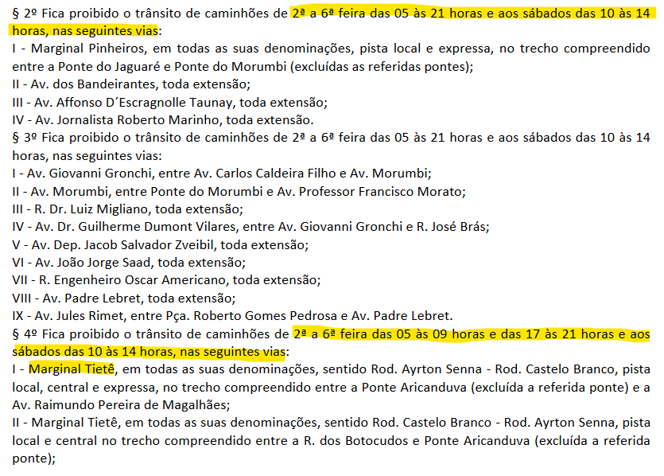
RODIZIO
Dia | segunda | terça | quarta | quinta | sexta
Final da placa | 1 e 2 | 3 e 4 | 5 e 6 | 7 e 8 | 9 e 0
ZMRC

das 7 às 10 horas e das 17 às 20 horas |  |  |  | RESTRIÇÃO

MAPA CTE

MARGINAL TIETE

